表紙
バックドア生産管理システム
基本設計工程
画面設計書
SC-K16成形実績参照画面

２０１９年 ９月２６日

１．機能概要
プロジェクト名 |  |  |  | 工程名称 | 機能ID |  | 機能名称 |  |  |  |  | 作成日 |  | 2019-09-26 | 作成者 | 詹
B/D生産管理システム |  |  |  | 基本設計 | SC-K16 |  | 成形実績参照画面 |  |  |  |  | 更新日 |  |  | 更新者

１. 機能概要

１.１ 機能説明

 | 成形実績を参照する。

１.２ 処理フロー
メニュー

実績参照
メニュー

マスタ関係
成形工程分析
成形実績関係

 |  |  | ・生産品名マスタ |  |  |  |  |  |  |  | ・作業計画データ
 |  |  | ・設備マスタ |  |  |  |  |  |  |  | ・実績数量
 |  |  | ・品種マスタ |  |  |  |  |  |  |  | ・実績管理データ
 |  |  | ・コードマスタ |  | 詳細 |  |  | 出力 |  |  | ・在庫データ
 |  |  | ・製品マスタ
作業実績明細
EXCEL

１.３ 入出力テーブル

 | No | 種別 |  | テーブル名（As-is） |  | テーブル名（To-be） |  | 参照 | 追加 | 更新 |  | 削除 | 備考
 | 1 | マスタ関係 |  | 生産品名マスタ |  |  |  | 〇 |  |  |  |  | 品名情報を取得する
 | 2 | マスタ関係 |  | 設備マスタ |  |  |  | 〇 |  |  |  |  | 設備情報を取得する
 | 3 | マスタ関係 |  | 品種マスタ |  |  |  | 〇 |  |  |  |  | 品種情報を取得する
 | 4 | マスタ関係 |  | コードマスタ |  |  |  | 〇 |  |  |  |  | 金型を取得する
 | 5 | マスタ関係 |  | 製品マスタ |  |  |  | 〇 |  |  |  |  | 客先部品番号を取得する
 | 6 | 成形実績関係 |  | 作業計画データ |  |  |  | 〇 |  |  |  |  | 成形実績情報を取得する
 | 7 | 成形実績関係 |  | 実績数量 |  |  |  | 〇 |  |  |  |  | 成形実績情報を取得する
 | 8 | 成形実績関係 |  | 実績管理データ |  |  |  | 〇 |  |  |  |  | 成形実績情報を取得する
 | 9 | 成形実績関係 |  | 在庫データ |  |  |  | 〇 |  |  |  |  | その他払出情報を取得する

２．レイアウト
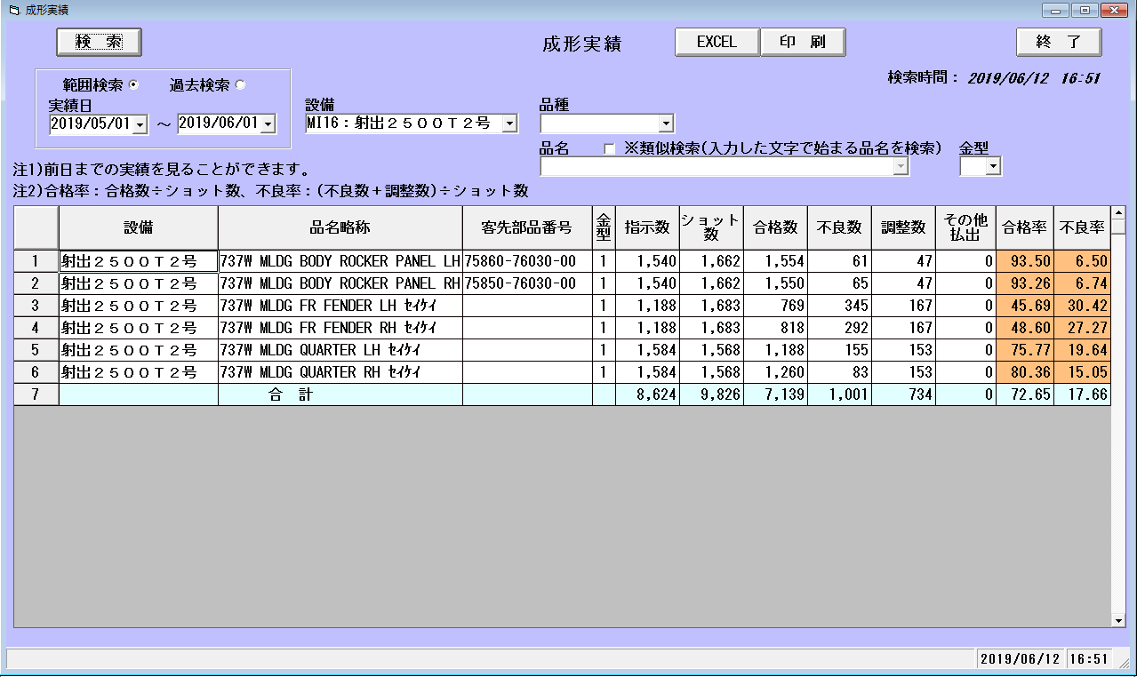
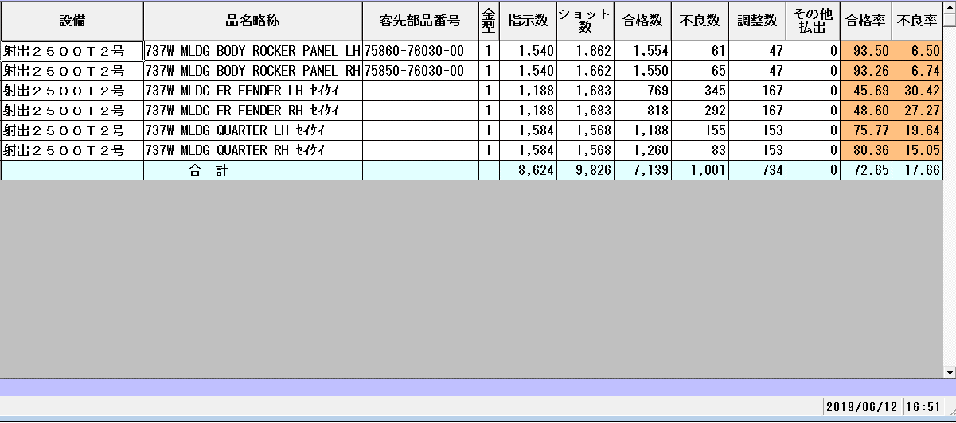
プロジェクト名 | 工程名称 | 機能ID | 機能名称 | 作成日 | 2019-09-26 | 作成者 | 詹
B/D生産管理システム | 基本設計 | SC-K16 | 成形実績参照画面 | 更新日 |  | 更新者

２. 画面レイアウト

